Instrucciones
Registro de Resultados Hack MTY 2021

Equipo:

URL a GitHub con Modelo:

El Error Absoluto Medio (EAM) es una medida de errores entre dos series de tiempo. Es calculado de la siguiente manera:
por lo que representa un promedio aritmético de los errores de predicción en valor absoluto.
y_i: Variación Anual del INPC realizado (en cambio porcentual) en el periodo i
x_i: Variación Anual del INPC pronosticado (en cambio porcentual) en el periodo i
n: número de quincenas
La Variación Anual del INPC (en cambio porcentual) para el periodo i es calculada de la siguiente manera:
INPC_t: INPC pronosticado (en índice) en el periodo t
INPC_t-24: INPC realizado (en índice) para el periodo t-24. Esto es, para la misma quincena del año previo.
Variación Anual INPC = $\left(\frac{{INPC}_{t}}{{INPC}_{t−24}}−1\right)∗100$
El Reto - Presentación de Resultados: 1. En la pestaña "Resultados_1a", favor de ingresar en las celdas 2b y 3b sus estimaciones del Error Absoluto Medio (EAM) de Predicción Dentro de Muestra (1° Quin. Ene. 2000 - 2° Quin. Dic. 2020). A continuación se incluye una definición del Error Absoluto Medio. Al evaluar las respuestas se corroborará el resultado reportado con el modelo proporcionado por el equipo. 2. En la pestaña "Resultados_1b", favor de ingresar en las celdas indicadas sus pronósticos para la variación anual del INPC General (en cambio porcentual) para el periodo solicitado (1° Quin. Ene. 2021 - 1° Quin. Ago. 2021). Al evaluar las respuestas se corroborará el resultado reportado con el modelo proporcionado por el equipo. 3. En la pestaña "Resultados_1c", favor de ingresar en las celdas indicadas sus pronósticos para la variación anual del INPC Subyacente (en cambio porcentual) para el periodo solicitado (1° Quin. Ene. 2021 - 1° Quin. Ago. 2021). Al evaluar las respuestas se corroborará el resultado reportado con el modelo proporcionado por el equipo. 4. En la pestaña "Resultados_2", favor de enlistar todas las fuentes de información para extraer datos que fueron incorporados al modelo, así como las variables consideradas para construir el mismo. Entregables: Para ser sujeto a evaluación, se solicitará a los equipos que cumplan en su totalidad con los siguientes entregables: - Presentación de 5 minutos explicando la metodología, la programación y las variables utilizadas. - Este archivo de Excel correctamente llenado. Favor de enviar por correo electrónico el archivo de Excel, el código del modelo en formato .txt y especificar en el cuerpo del mensaje el lenguaje de programación a: daniela.olea.suarez@banorte.com carlos.paso@banorte.com El límite para enviar sus resultados será el domingo 29 de agosto a las 12:00 pm. No se considerarán resultados enviados después de esa hora. Evaluación: Para evaluar, se calculará u

Resultados_1a
VALORES | ECM_EQ

**Se dividió en 2 partes la muestra (de 1Q Ene 2000 a 2Q Dic 2020); 80% para entrenar y obtener el modelo de regresión múltiple, y 20% para testear, aleatoriamente. Por lo tanto, de ese 20% aleatorio fue donde se probó nuestro modelo y se obtuvieron los errores** | 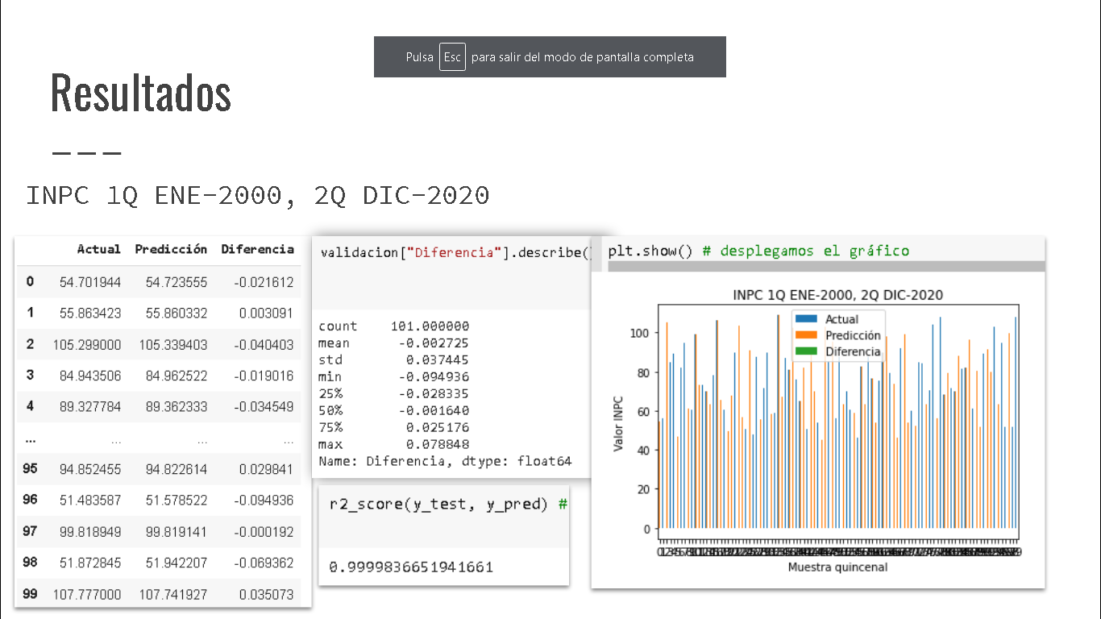 | 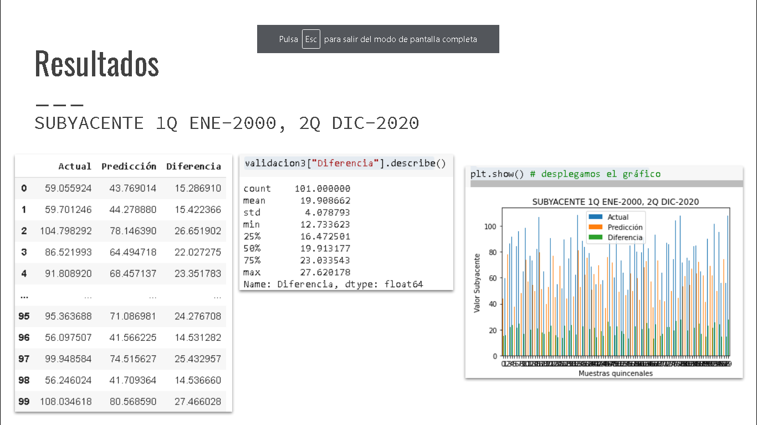

 | **En esta imagen se observan los pronósticos de INPC del 20% de testeo de la muestra de entrenamiento** Se observa un error medio absoluto del 0.002725 al analizar todas las diferencias quincenales |  | **En esta imagen se observan los pronósticos de SUBYACENTE del 20% de testeo de la muestra de entrenamiento** Se observa un error medio absoluto del 19.908662 al analizar todas las diferencias quincenales.

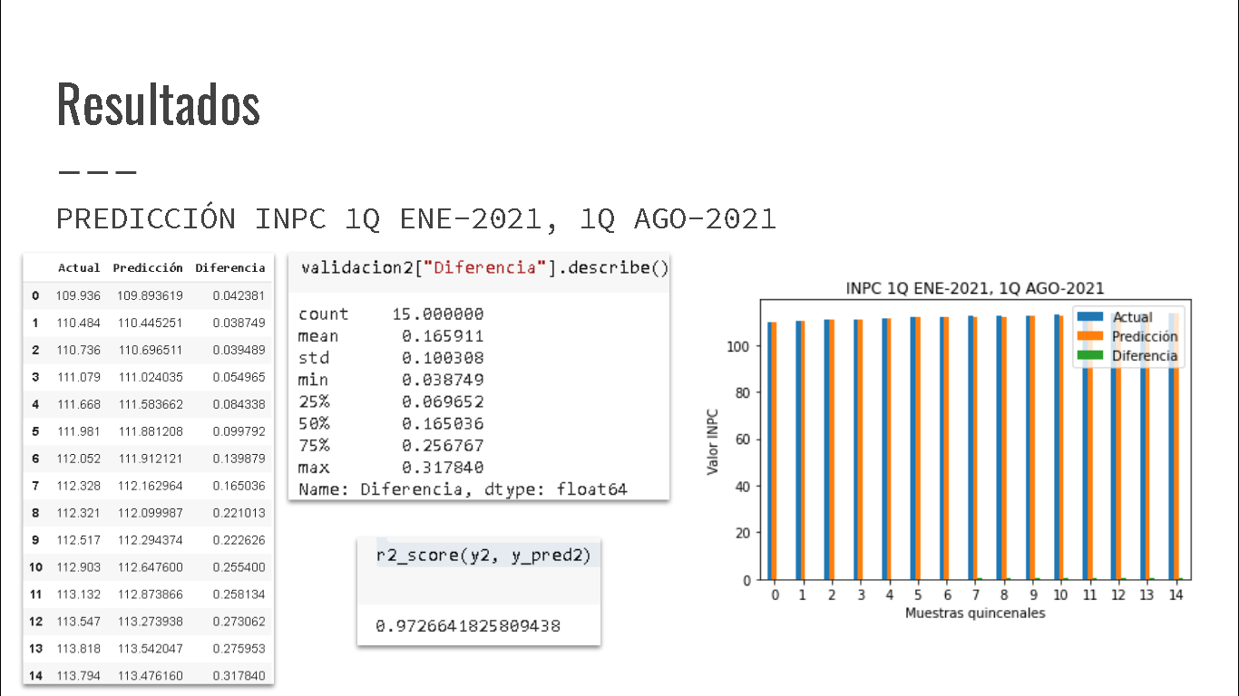
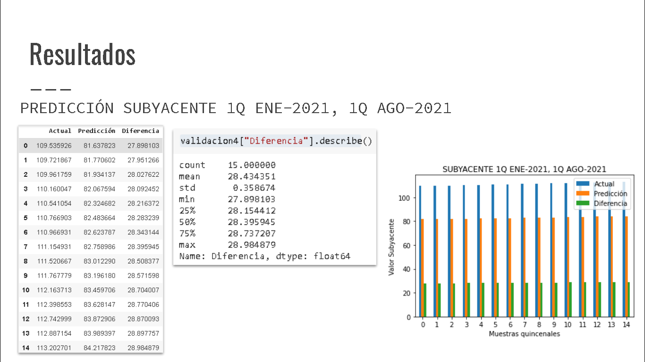

 | **En esta imagen se observan los pronósticos de INPC de 1Q Ene-2021 a 1Q Ago-2021** Se observa un error medio absoluto del 0.165911 al analizar todas las diferencias quincenales. |  | **En esta imagen se observan los pronósticos de SUBYACENTE de 1Q Ene-2021 a 1Q Ago-2021** Se observa un error medio absoluto del 28.43435 al analizar todas las diferencias quincenales.

